zad2
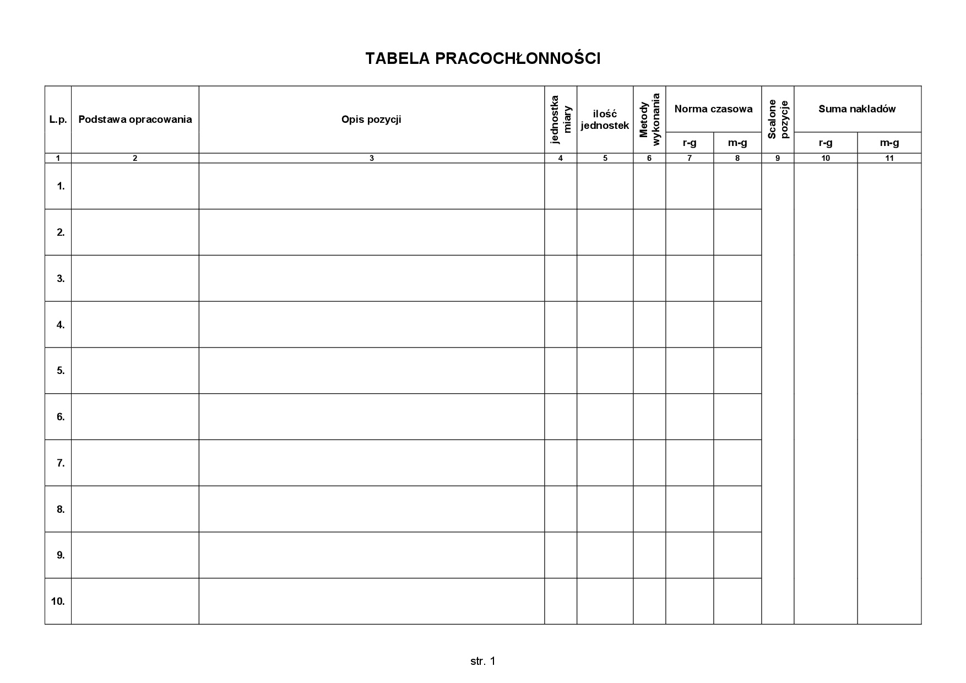

W zakładce "FORMULARZ" przygotuj formularz, który widnieje w tym zadaniu - po wykonaniu zadania usuń "linie siatki"

zad3
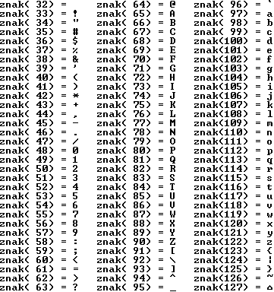
Liczba | Nr ASCII | Znak |  | Znak | Nr ASCII | Znak
1 |  |  |  | a
2 |  |  |  | b
3 |  |  |  | c
4 |  |  |  | €
5 |  |  |  | !
6 |  |  |  | #
7 |  |  |  | $
8 |  |  |  | %
9 |  |  |  | ^
 |  |  | spacja
 |  |  |  | &
 |  |  |  | *
 |  |  |  | (
 |  |  |  | )
 |  |  | enter
 |  |  |  | @

